상품제안서
베온 휴대용 바디 선풍기(바디쿨러) | 상품코드: F31036

 |  |  |  |  |  |  | 02-412-0044 | www.easy1.co.kr
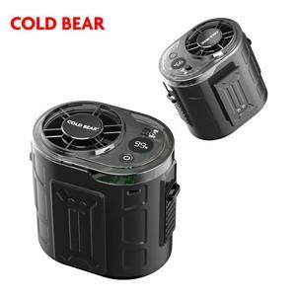

【상세/제작정보】 | 인쇄사이즈 : 30*10mm / 25*4mm / 25*5mm / 20*7mm ＊택배비별도 한박스 40개입

【인쇄/포장옵션】 | 레이저 / 포장지포장

【공급단가】 | 수량 | 100~ | 300~ | 500~ | 1,000~ | 3,000~
*VAT별도 | 단가 | 15,340원 | 15,070원 | 14,680원 | 14,510원 | 14,020원

【상품 URL】 | http://www.easy1.co.kr/src/goods_detail.php?gdno=31036

